bus初始化
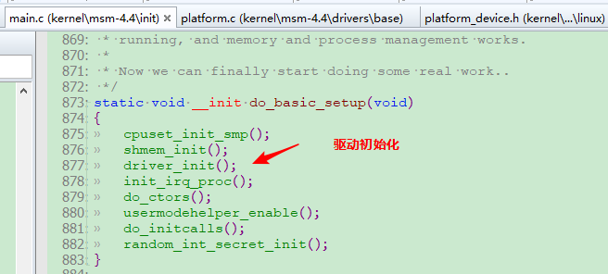

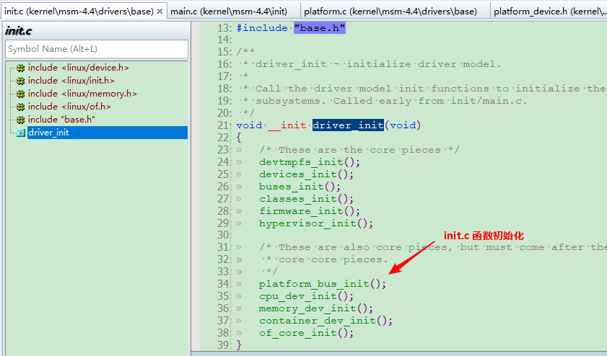

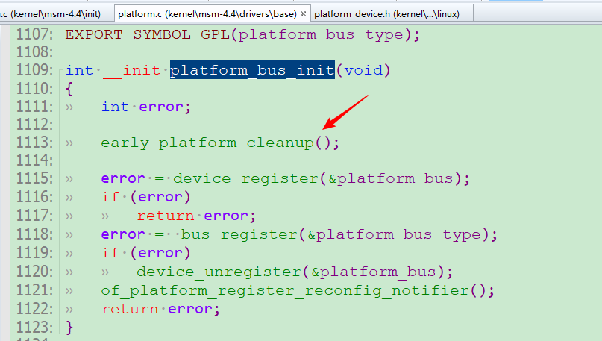

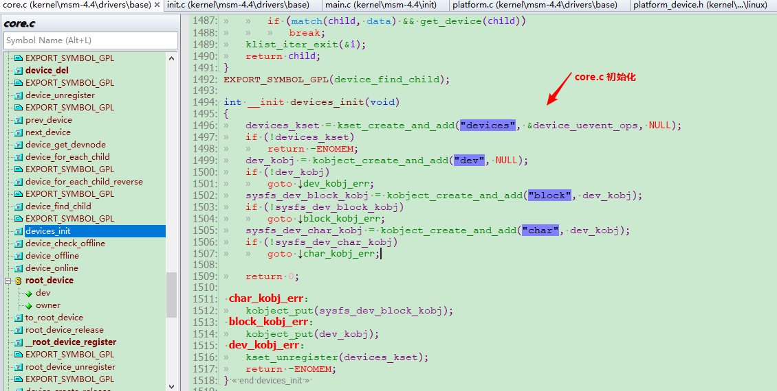

switch
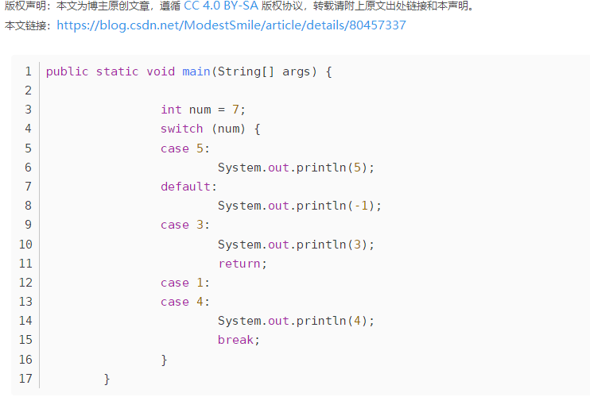
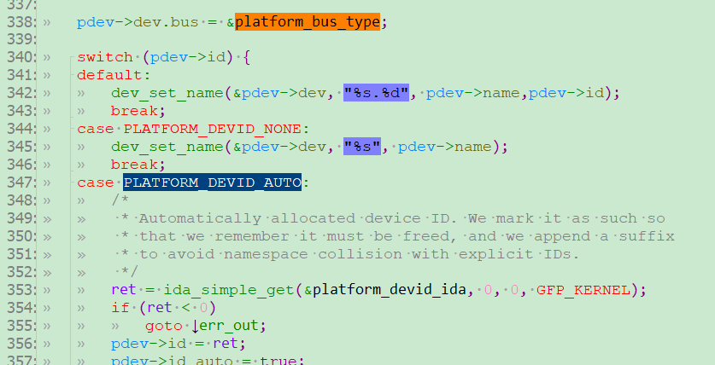
这个switch语句很奇怪，和常见的不一样是不是，但是并不会报错。 程序执行顺序： 1、先执行除了default的代码，最后执行default； 2、如果default后面没有break，程序会执行default下面的代码，无视case匹配，如果遇到break，则终止（本题return效果等同break）；

